扣分项
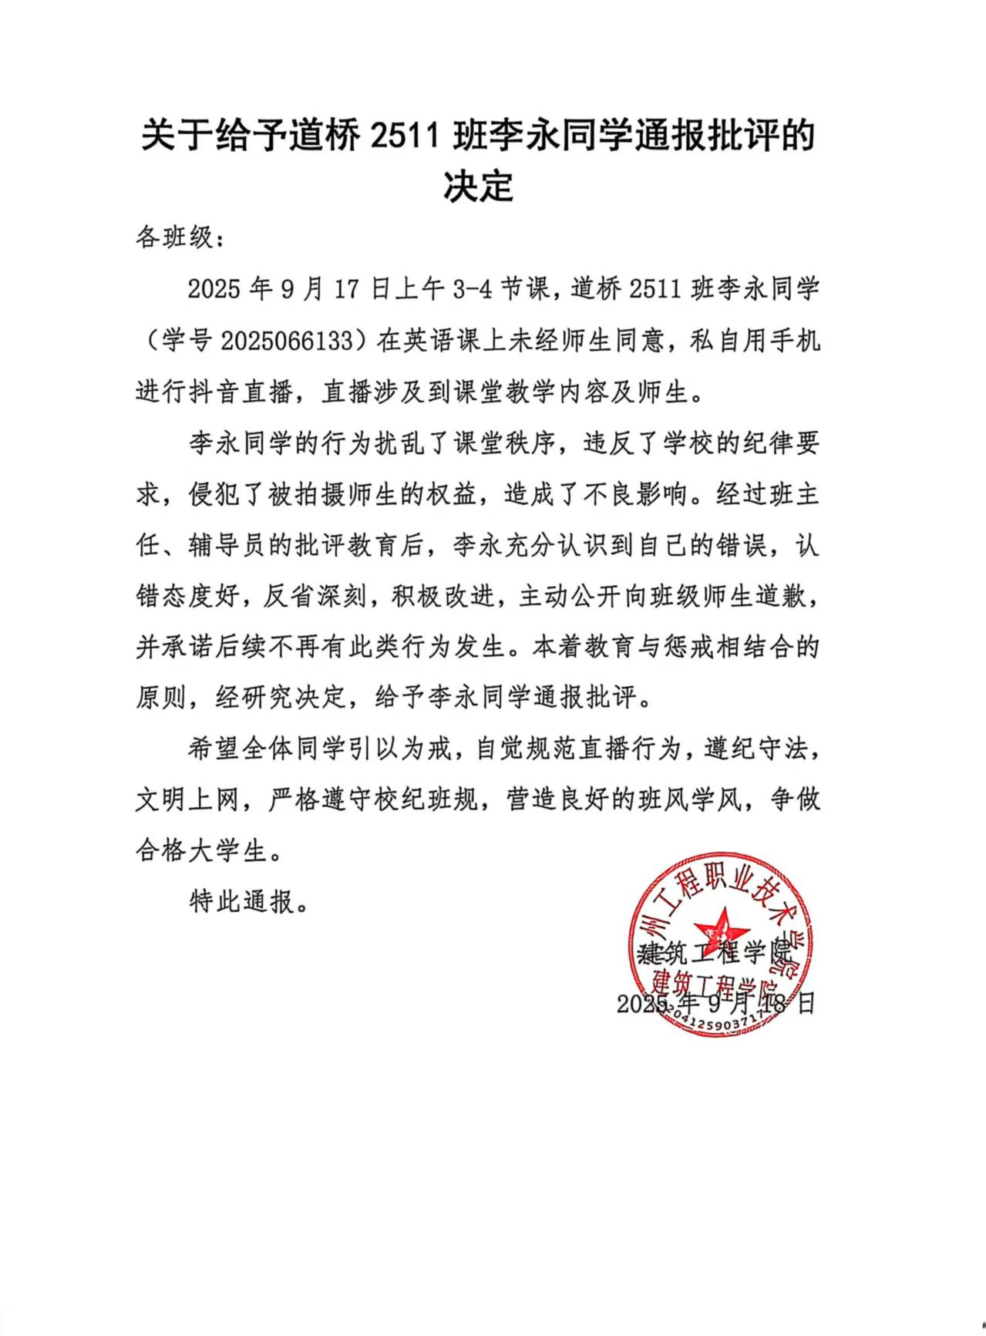
学号 | 姓名 | 院系名称 | 班级名称 | 年级 | 违纪类型 | 违纪日期 | 扣分
2025062114 | 张雅雯 | 建筑工程学院 | 造价2511 | 2025 | 宿舍区吸烟 | 2025-09-27 | -2
2025062225 | 张顺杰 | 建筑工程学院 | 造价2521 | 2025 | 宿舍区吸烟 | 2025-09-25 | -2 | 班级名称 | 求和项:扣分 | 班级名称 | 求和项:扣分
2025064135 | 韩宝罗 | 建筑工程学院 | 设备2511 | 2025 | 教学楼吸烟 | 2025-09-25 | -2 | 道桥2511 | -4 | 道桥2511 | -4
2025062126 | 周硕 | 建筑工程学院 | 造价2511 | 2025 | 教学楼吸烟 | 2025-09-22 | -2 | 道桥2521 | -2 | 道桥2521 | -2
2025062106 | 李恩宇 | 建筑工程学院 | 造价2511 | 2025 | 教学楼吸烟 | 2025-09-22 | -2 | 建工2521 | -6 | 建工2521 | -6
2025064109 | 孙绘轩 | 建筑工程学院 | 设备2511 | 2025 | 宿舍区吸烟 | 2025-09-21 | -2 | 设备2511 | -4 | 设备2511 | -4
2025066223 | 马喆 | 建筑工程学院 | 道桥2521 | 2025 | 宿舍区吸烟 | 2025-09-21 | -2 | 造价2511 | -12 | 造价2511 | -12
2025062136 | 陶智安格 | 建筑工程学院 | 造价2511 | 2025 | 宿舍区吸烟 | 2025-09-21 | -2 | 造价2521 | -2 | 造价2521 | -2
2025061222 | 李一澎 | 建筑工程学院 | 建工2521 | 2025 | 教学楼吸烟 | 2025-09-21 | -2 | 总计 | -30
2025061219 | 吴琮煜 | 建筑工程学院 | 建工2521 | 2025 | 教学楼吸烟 | 2025-09-18 | -2
2025066119 | 陈政勋 | 建筑工程学院 | 道桥2511 | 2025 | 教学楼吸烟 | 2025-09-18 | -2
2025066130 | 张沈杭 | 建筑工程学院 | 道桥2511 | 2025 | 教学楼吸烟 | 2025-09-18 | -2
2025061210 | 王露锦 | 建筑工程学院 | 建工2521 | 2025 | 教学楼吸烟 | 2025-09-18 | -2
2025062149 | 张轩鸣 | 建筑工程学院 | 造价2511 | 2025 | 教学楼吸烟 | 2025-09-15 | -2
2025062113 | 蔡俊杰 | 建筑工程学院 | 造价2511 | 2025 | 教学楼吸烟 | 2025-09-15 | -2

